Planilha1
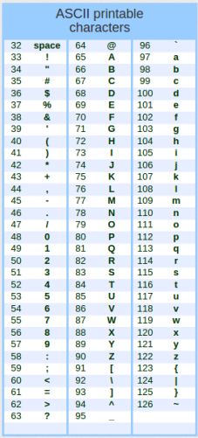
CIFRA DE CESAR
CRIPTAR
chaveArray = | a | b | c
senhaArray = | 1 | 2 | 3

chaveASCII = | 97 | 98 | 99
senhaASCII = | 49 | 50 | 51

chaveSenhaASCII = | 114 | 115 | 116 | 115 | 116 | 117 | 116 | 117 | 118
chaveSenhaCaracter = | r | s | t | s | t | u | t | u | v
senha criptada = | rststutuv

DESCRIPTAR
chaveArray2 = | a | b | c
senhaArray2 = | r | s | t | s | t | u | t | u | v

chaveASCII2 = | 97 | 98 | 99
senhaASCII2 = | 114 | 115 | 116 | 115 | 116 | 117 | 116 | 117 | 118

senhaBancoASCIIoriginal2 = | 49 | 50 | 51
senhaBancoCaracterOriginal = | 1 | 2 | 3

